Đăng nhập
Usecase | Đăng nhập

Ngày | 17/06/2002

Người Test | Phạm Thanh Nhựt

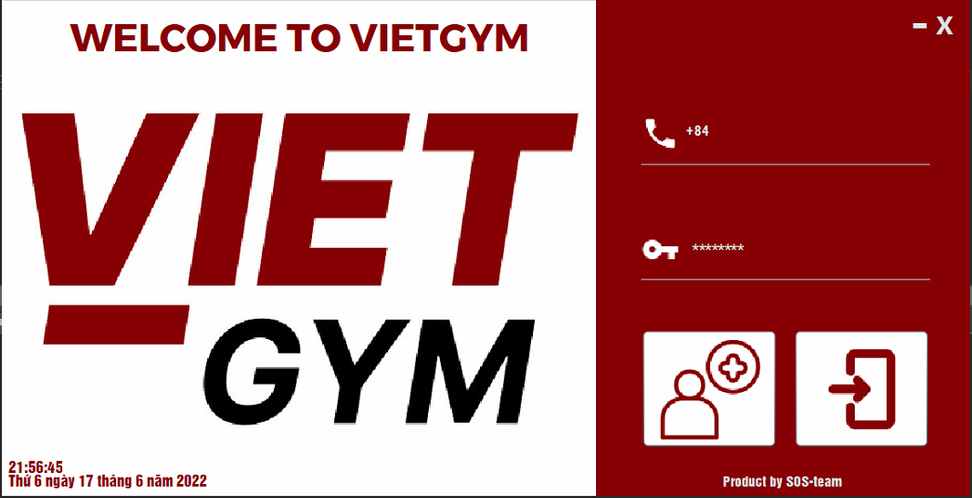 (Nơi đặt màn hình chính) |  |  |  |  |  |  |  | 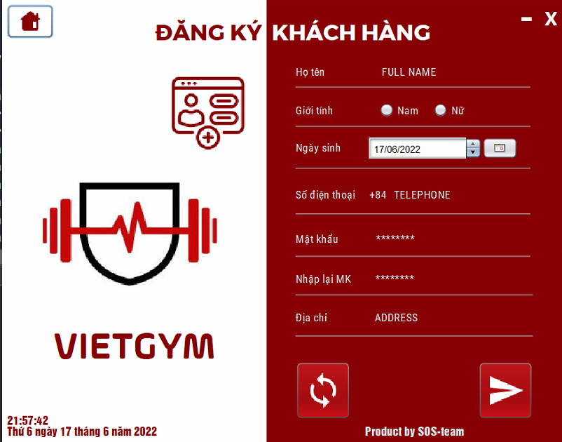 (Màn hình phụ 1) | (Màn hình phụ 2) | (Màn hình phụ 3)

 | Tester nhập |  |  |  |  | Dev nhập
STT | Case Study | Status | Desciprtion | Bug Date | Tester | Fix Date | Dev
1 | Đăng nhập | OK | Số điện thoại không được chứa chữ hay kí tự đặc biệt, khoảng trắng, không bắt đầu bằng số 0, chỉ gồm 9 số. |  | Nhựt
2 | Đăng nhập | OK | Khi nhập thiếu thông tin thì phải xuất thông báo |  | Nhựt
3 | Đăng nhập | OK | Tên đăng nhập là chữ chỉ áp dụng với tài khoản ADMIN |  | Nhựt
4 | Đăng nhập | OK | Đăng nhập với tài khoản admin, thể hiện đúng các chức năng |  | Nhựt
5 | Đăng nhập | OK | Đăng nhập với tài khoản huấn luyện viên, thể hiện đúng các chức năng |  | Nhựt
6 | Đăng nhập | OK | Đăng nhập với tài khoản thu ngân, thể hiện đúng các chức năng |  | Nhựt
7 | Đăng nhập | OK | Đăng nhập với tài khoảng khách hàng, thể hiện đúng các chức năng |  | Nhựt
8 | Đăng nhập | OK | Hiện thông báo khi không điền đầy đủ dữ liệu |  | Nhựt
9 | Đăng kí | OK | Hiện thông báo khi không điền đầy đủ dữ liệu |  | Nhựt
10 | Đăng kí | OK | Ngày sinh phải nhỏ hơn ngày hiện tại |  | Nhựt
11 | Đăng kí | OK | Số điện thoại không được trùng nhau giữa các tài khoản |  | Nhựt
12 | Đăng kí | OK | Mật khẩu và xác nhận phải trùng khớp với nhau |  | Nhựt
13 |  | Warning
14 |  | Warning
15 |  | Warning
16 |  | Warning
17 |  | Warning
18 |  | Warning
19 |  | Warning
20 |  | Warning
21 |  | Warning
22 |  | Warning
23 |  | Warning
24 |  | Warning
25 |  | Warning

Màn hình quản lí chung của KH
Usecase | Màn hình quản lí chung của khách hàng

Ngày | 23/06/2022

Người Test | Phạm Thanh Nhựt

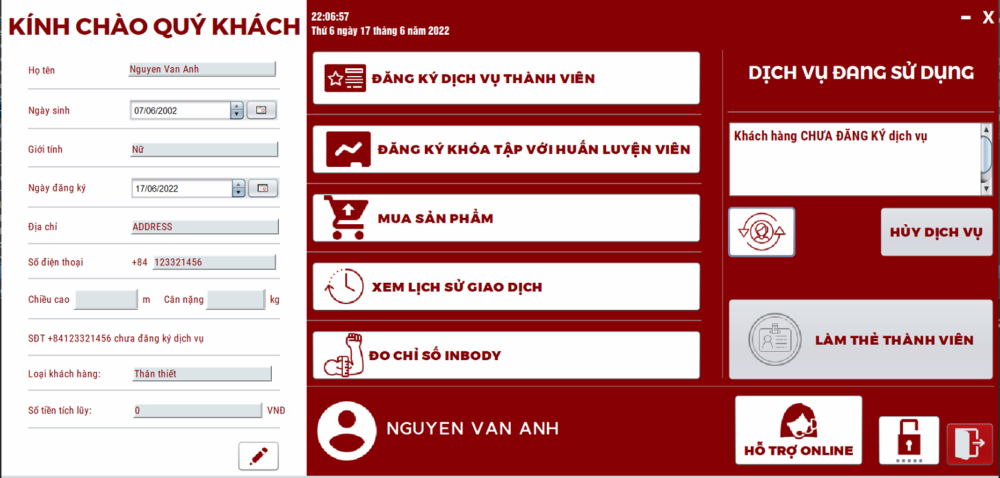 (Nơi đặt màn hình chính) |  |  |  |  |  |  |  | 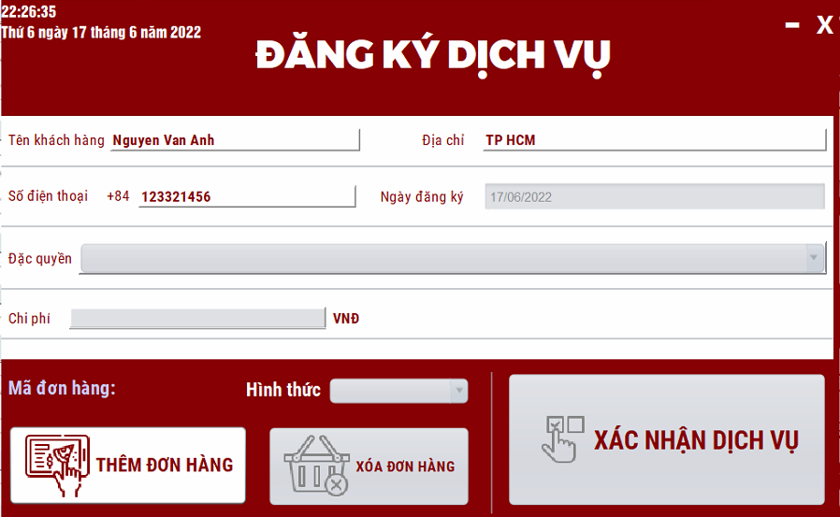 (Màn hình phụ 1) | 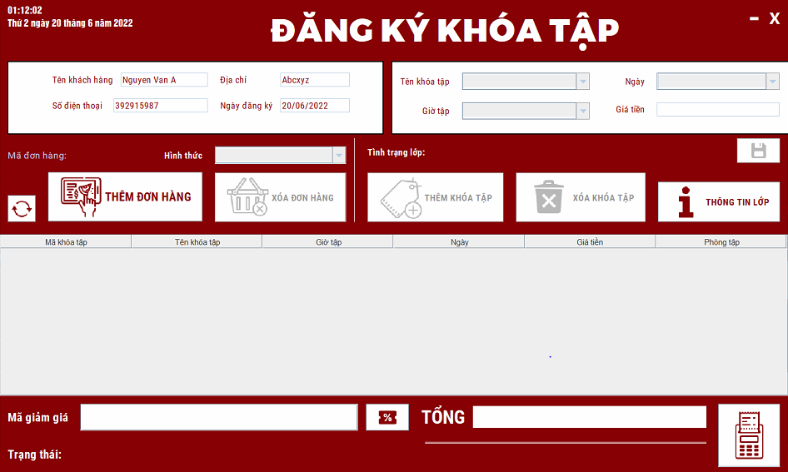 (Màn hình phụ 2) | 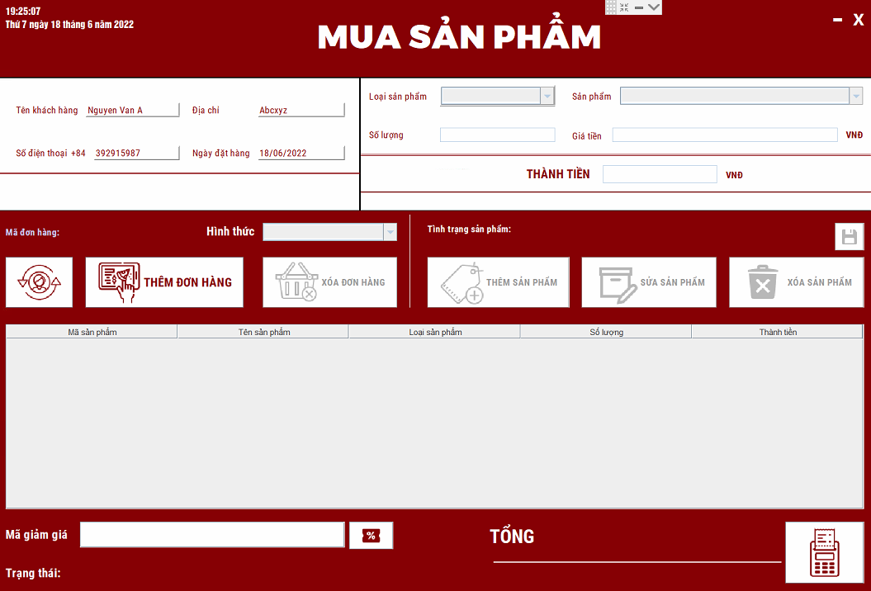 (Màn hình phụ 3) | 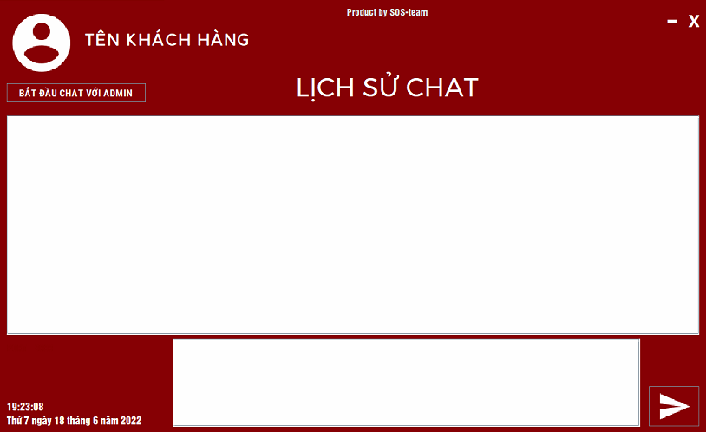 | 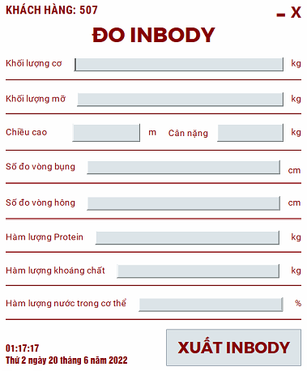 | 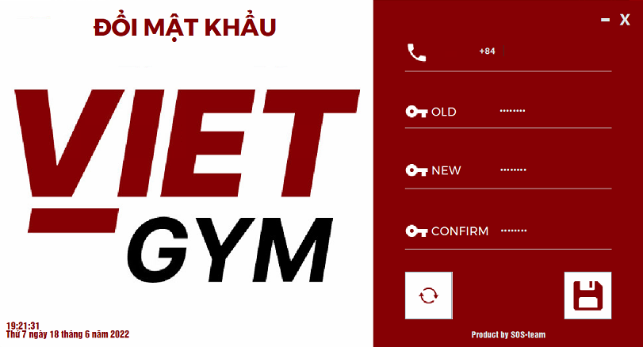

 | Tester nhập |  |  |  |  | Dev nhập
STT | Case Study | Status | Desciprtion | Bug Date | Tester | Fix Date | Dev
1 | Cập nhật thông tin | OK | Khách hàng không thể thay đổi thông tin cá nhân |  | Nhựt
2 | Cập nhật thông tin | Bug | Khách hàng không thể thay đổi ngày tháng | 15/6/2022 | Nhựt
3 | Cập nhật thông tin | Bug | Khách hàng hủy dịch vụ thành viên trước thì mới có thể đăng kí gói mới | 15/6/2022 | Nhựt
4 | Đăng kí dịch vụ | OK | Khách hàng không thể đăng kí nhiều gói liên tục trong một lần đăng nhập |  | Nhựt
5 | Đăng kí khóa tập | OK | Thể hiện tên thông tin khách hàng khi nhập số điện thoại |  | Nhựt
6 | Đăng kí khóa tập | OK | Thể hiện tình trạng lớp sau khi nhập thông tin của lớp |  | Nhựt
7 | Đăng kí khóa tập | OK | Khách hàng không thể sửa thông tin lưu trên bảng | 24/6/2022 | Nhựt | 24/6/2022 | BAnh
8 | Đăng kí khóa tập | OK | Số điện thoại không được chứa chữ hay kí tự đặc biệt, khoảng trắng, không bắt đầu bằng số 0, chỉ gồm 9 số. |  | Nhựt
9 | Đăng kí khóa tập | OK | Kiểm tra mã khuyến mãi nhập vào |  | Nhựt
10 | Mua sản phẩm | OK | Thể hiện tên thông tin khách hàng khi nhập số điện thoại |  | Nhựt
11 | Mua sản phẩm | OK | Hiển thị tình trạng sản phẩm sau khi nhập thông tin |  | Nhựt
12 | Mua sản phẩm | OK | Số điện thoại không được chứa chữ hay kí tự đặc biệt, khoảng trắng, không bắt đầu bằng số 0, chỉ gồm 9 số. |  | Nhựt
13 | Mua sản phẩm | OK | Số lượng sản phẩm bị sai lệch sau khi xóa/sửa thông tin của giỏ hàng |  | Nhựt
14 | Mua sản phẩm | OK | Có thể tiếp tục sửa thông tin sau khi thông báo HẾT HÀNG | 23/6/2022 | Nhựt | 24/6/2022 | Banh
15 | Chat | OK | Việc trao đổi với nhân viên chỉ diễn ra khi nhân viên tạo server trước |  | Nhựt
16 | Nhập Inbody | OK | Thông tin nhập vào phải ở dạng số, theo đơn vị đo lường đã tích hợp trên giao diện |  | Nhựt
17 | Đổi mật khẩu | OK | So sánh mật khẩu cũ nhập vào và mật khẩu hiện tại | 23/6/2022 | Nhựt | 23/6/2022
18 | Đổi mật khẩu | OK | Mật khẩu mới và xác nhận phải trùng khớp với nhau |  | Nhựt
19 | Đổi mật khẩu | OK | Thay đổi mật khẩu chỉ được thực hiện khi thỏa mãn toàn bộ yêu cầu về thông tin nhập vào | 24/6/2022 | Nhựt | 24/6/2022 | HĐức
20 | Đổi mật khẩu | OK | Số điện thoại không được chứa chữ hay kí tự đặc biệt, khoảng trắng, không bắt đầu bằng số 0, chỉ gồm 9 số. |  | Nhựt
21 | Đổi mật khẩu | OK | Số điện thoại nhập vào phải trùng khớp với số điện thoại trong cơ sở dữ liệu |  | Nhựt
22 | Cập nhật thông tin | OK | Khách hàng hủy dịch vụ thành viên hiện tại nhưng vẫn không tạo mới dịch vụ được | 22/6/2022 | Nhựt | 23/6/2022 | BAnh
23 | Cập nhật thông tin | OK | Sau khi nhập Inbody thì thông tin chiều cao cân nặng của khách hàng sẽ được tự động cập nhật |  | Nhựt
24 | Đăng kí khóa tập | OK | Thông tin khóa tập sẽ được lưu vào giỏ hàng trước khi thanh toán |  | Nhựt
25 | Mua sản phẩm | OK | Thông tin sản phẩm sẽ được lưu vào giỏ hàng trước khi thanh toán |  | Nhựt
26 | Đăng kí dịch vụ | OK | Ngày đăng kí dịch vụ là ngày hiện tại |  | Nhựt

Màn hình quản lí chung của NV
Usecase | Màn hình quản lí chung của ADMIN

Ngày | 24/06/2022

Người Test | Phạm Thanh Nhựt

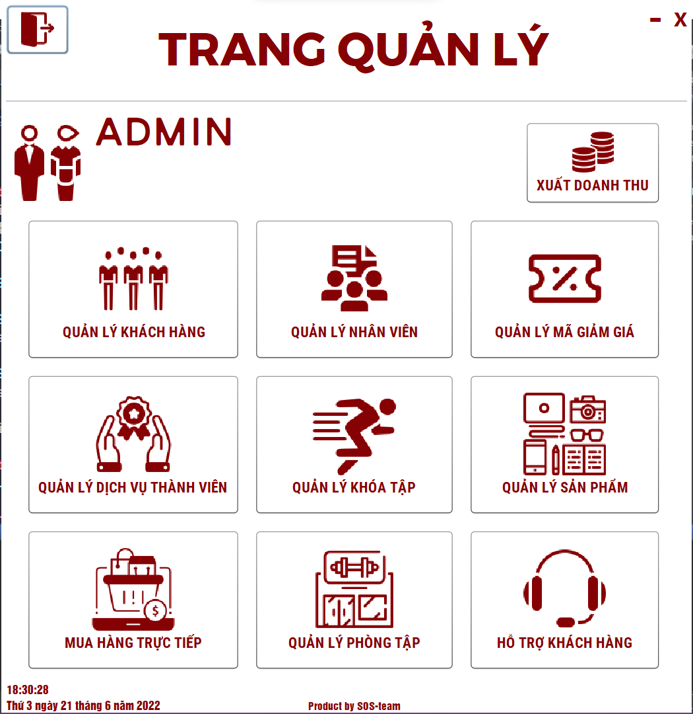 (Nơi đặt màn hình chính) |  |  |  |  |  |  |  | 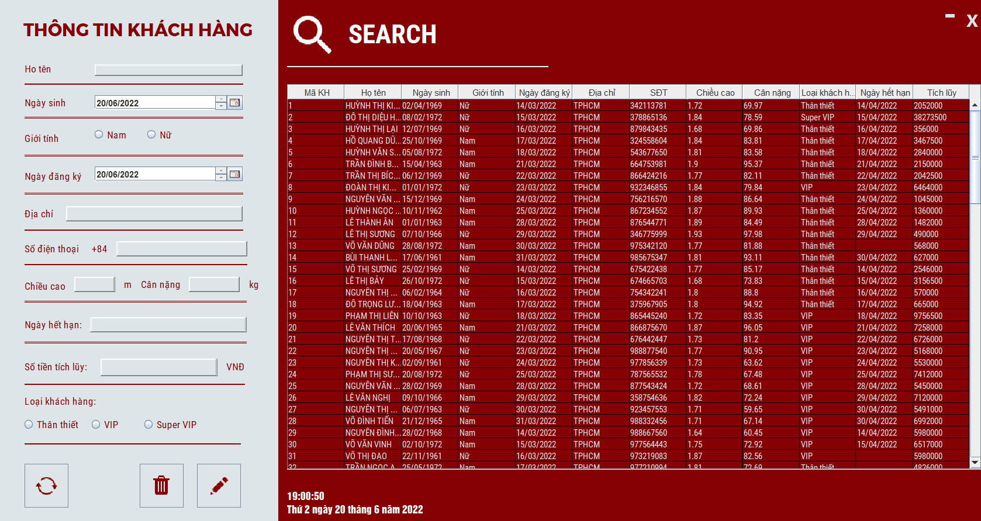 (Màn hình phụ 1) | 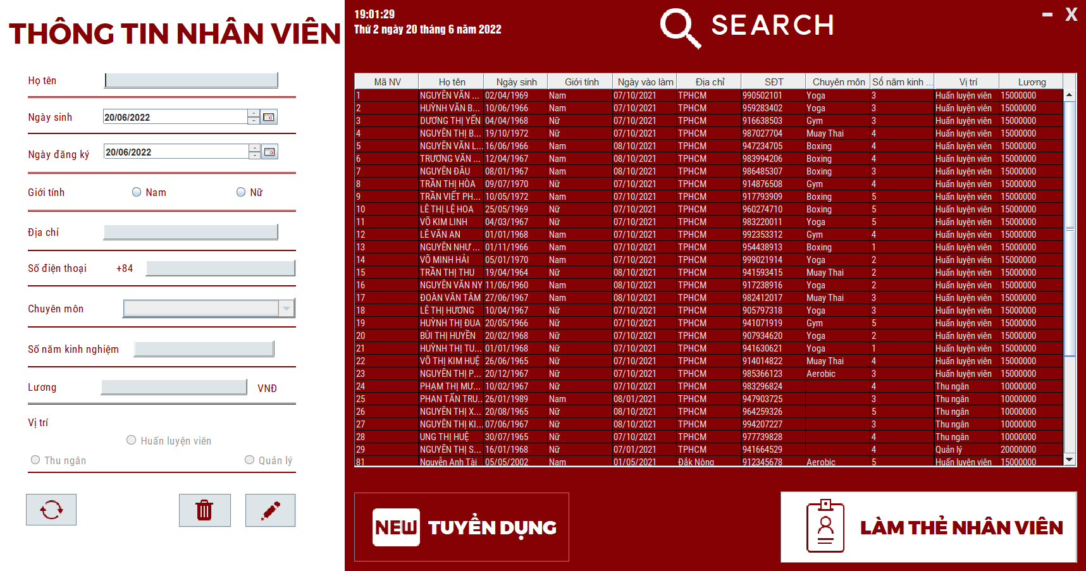 (Màn hình phụ 2) | 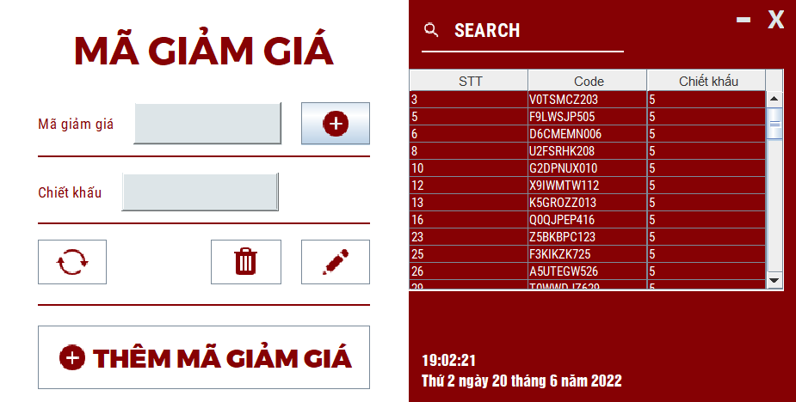 (Màn hình phụ 3) | 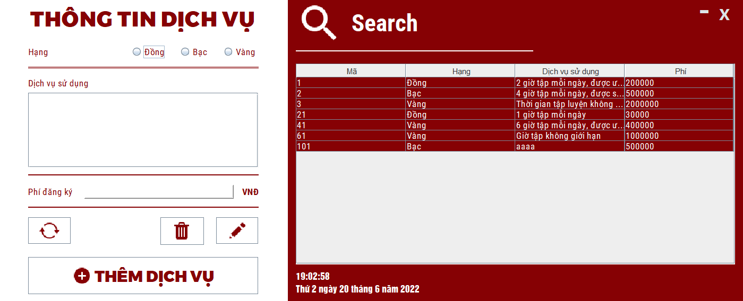 (Màn hình phụ 3) | 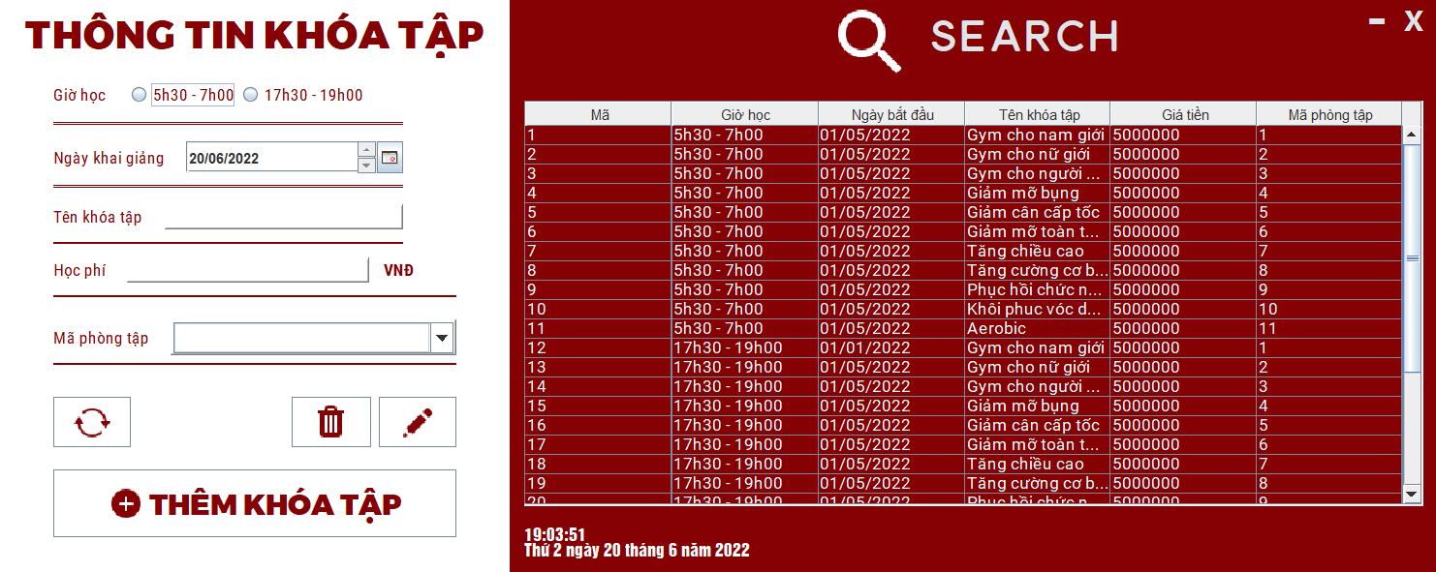 (Màn hình phụ 3) | 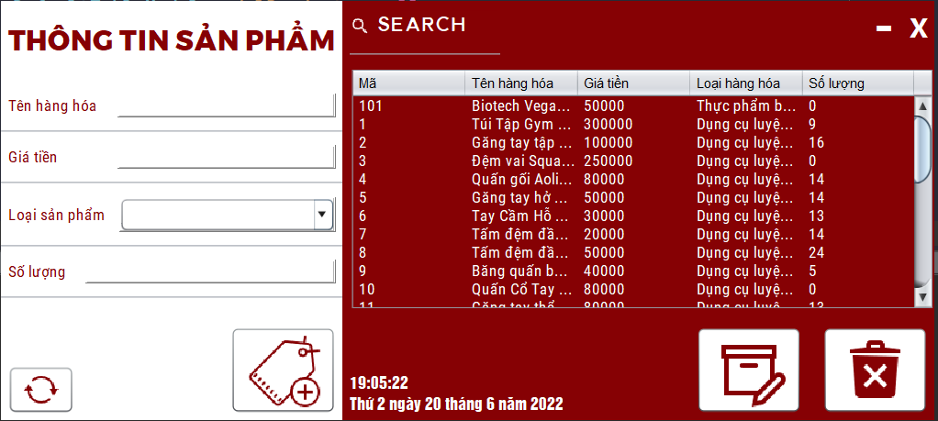 (Màn hình phụ 3) | 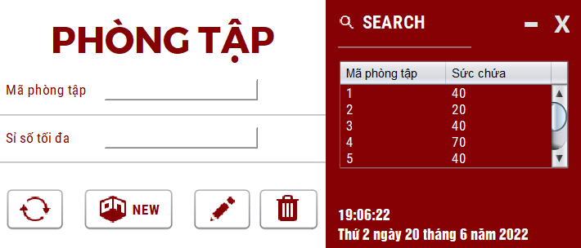 (Màn hình phụ 3) | 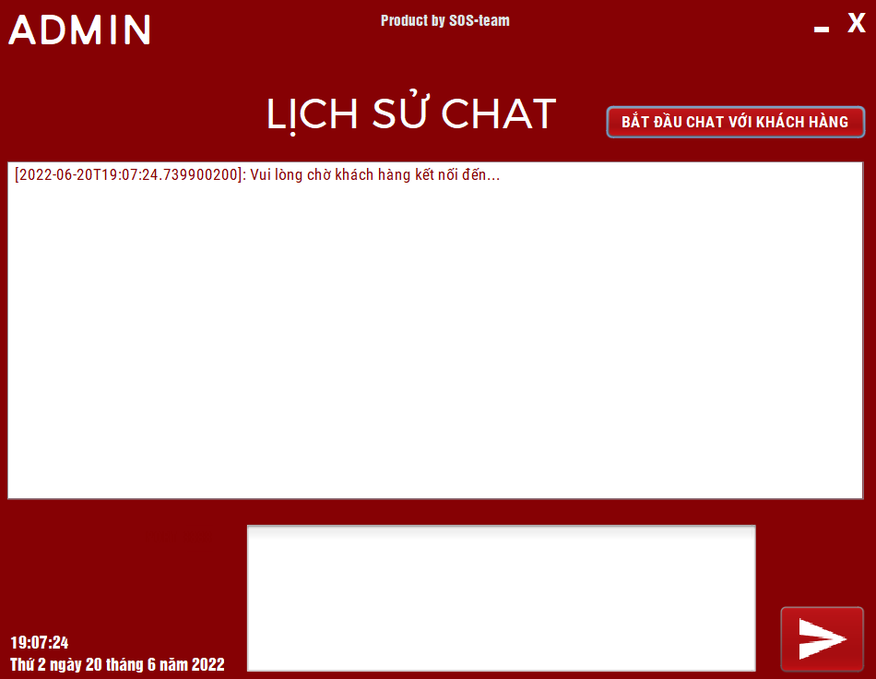 (Màn hình phụ 6) | 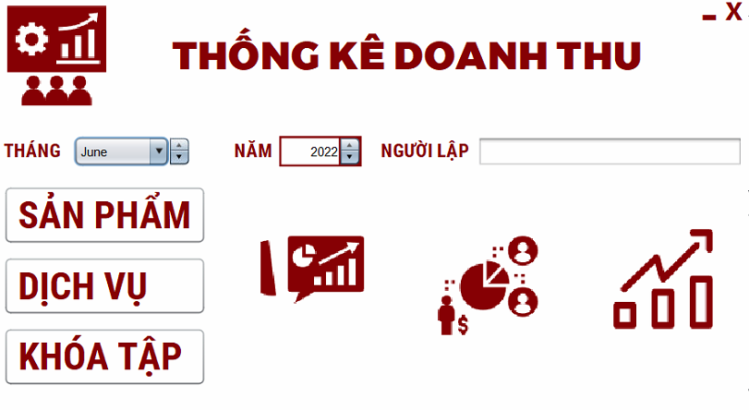

 | Tester nhập |  |  |  |  | Dev nhập
STT | Case Study | Status | Desciprtion | Bug Date | Tester | Fix Date | Dev
1 | Lựa chọn chức năng | OK | Thể hiện chức năng phù hợp với chức vụ của tài khoản đăng nhập vào |  | Nhựt
2 | Quản lí khách hàng | OK | Hiển thị thông tin tìm kiếm tương ứng theo thông tin nhập vào |  | Nhựt
3 | Quản lí khách hàng | OK | Hiển thị thông tin khách hàng khi click vào |  | Nhựt
4 | Quản lí khách hàng | Bug | Khách hàng không thể thay đổi thông tin |  | Nhựt
5 | Quản lí nhân viên | OK | Hiển thị thông tin tìm kiếm tương ứng theo thông tin nhập vào |  | Nhựt
6 | Quản lí nhân viên | OK | Hiển thị thông tin nhân viên khi click vào |  | Nhựt
7 | Quản lí nhân viên | OK | Click vào nhân viên để tạo thẻ nhân viên |  | Nhựt
8 | Quản lí mã giảm giá | OK | Hiển thị thông tin tìm kiếm tương ứng theo thông tin nhập vào |  | Nhựt
9 | Quản lí mã giảm giá | OK | Tạo random mã giảm giá |  | Nhựt
10 | Quản lí mã giảm giá | OK | Hiển thị thông tin mã giảm giá khi click vào |  | Nhựt
11 | Quản lí mã giảm giá | OK | Kiểm tra mã giảm giá có chiết khấu âm | 15/6/2022 | Nhựt | 17/6/2022 | HĐức
12 | Quản lí dịch vụ | OK | Kiểm tra dịch vụ không thể xóa hoặc sửa chữa sau khi đã có người đăng kí |  | Nhựt
13 | Quản lí mã giảm giá | OK | Kiểm tra mã giảm giá tự xóa sau khi sử dụng |  | Nhựt
14 | Quản lí khóa tập | OK | Kiểm tra các khóa tập không trùng nhau giữa các giờ ở các phòng |  | Nhựt
15 | Quản lí sản phẩm | OK | Kiểm tra thay đổi thông tin sản phẩm khi tạo các đơn mua mới | 18/6/2022 | Nhựt | 20/6/2022 | Banh
16 | Quản lí sản phẩm | OK | Kiểm tra nhập giá trị âm, bằng 0 với số lượng, giá tiền sản phẩm | 17/6/2022 | Nhựt
17 | Quản lí phòng tập | OK | Kiểm tra sỉ số tối đa không bé hơn số lượng thành viên của các khóa tập hiện ở phòng tập |  | Nhựt
18 | Đổi mật khẩu | OK | Mật khẩu mới và xác nhận phải trùng khớp với nhau | 20/6/2022 | Nhựt | 21/6/2022 | HĐức
19 | Đổi mật khẩu | OK | Thay đổi mật khẩu chỉ được thực hiện khi thỏa mãn toàn bộ yêu cầu về thông tin nhập vào | 20/6/2022 | Nhựt | 20/6/2022 | HĐức
20 | Đổi mật khẩu | OK | Số điện thoại không được chứa chữ hay kí tự đặc biệt, khoảng trắng, không bắt đầu bằng số 0, chỉ gồm 9 số. |  | Nhựt
21 | Đổi mật khẩu | OK | Số điện thoại nhập vào phải trùng khớp với số điện thoại trong cơ sở dữ liệu |  | Nhựt
22 | Doanh thu | OK | Kiểm tra thông tin ngày tháng nhập vào hợp lệ |  | Nhựt
23 |  | Warning
24 |  | Warning
25 |  | Warning

